信用交易
融资融券市场交易数据统计(2025-09-26)

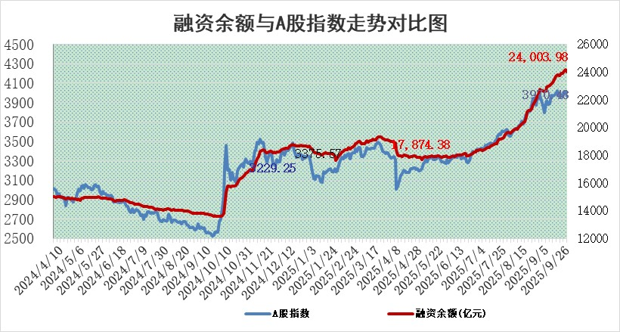
标的证券 | 融资融券余额（亿元） | 融资余额（亿元） | 融券余额（亿元） | 融资买入额（亿元） | 融资融券规模变化（亿元） | 融资余额增幅(‰) | 融券余额增幅(%)
统计数据 | 24,244.58 | 24,003.98 | 164.02 | 2,446.51 | -199.09 | -7.96 | -3.26

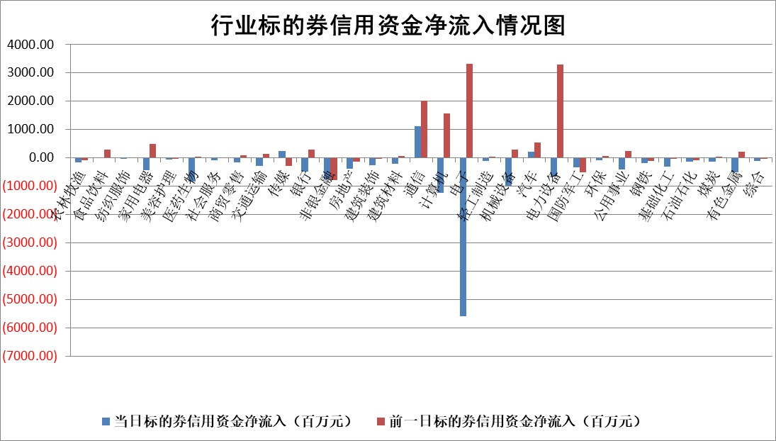

标的基金代码 | 标的基金简称 | 融资余额/市值(%) | 融资余额增幅(%) | 融资买入额/成交金额(%) | （融资余额净增额-融券余额净增额）/市值(‱) | 融券余额降幅(%) | ABS[（融资余额净增额-融券余额净增额）/市值净增额-1](%)
159902 | 华夏中小板ETF | 0.00 | 0.00 | 0.00 | 0.00 | 0.00 | 100.00
159915 | 易方达创业板ETF | 1.46 | 8.62 | 359269.15 | 11.70 | 5.59 | 109.05
159919 | 嘉实沪深300ETF | 0.49 | -0.51 | 0.73 | -0.19 | 5.66 | 99.78
159920 | 华夏恒生ETF | 25.66 | -0.46 | 4.94 | -11.97 | -2.11 | 84.19
159922 | 嘉实中证500ETF | 0.33 | 11.09 | 21.61 | 3.64 | 1.37 | 101.08
159925 | 南方沪深300ETF | 0.17 | 8.47 | 0.47 | 0.51 | -21.99 | 80.04
159928 | 消费ETF | 2.30 | -1.26 | 9.74 | -2.93 | 0.12 | 161.64
159934 | 易方达黄金ETF | 23.14 | -0.22 | 4.50 | -5.08 | 0.00 | 115.28
159939 | 全指信息技术ETF | 0.87 | 12.28 | 136.53 | 10.00 | 74.71 | 104.68
159940 | 全指金融地产ETF | 0.30 | -4.05 | 0.00 | -1.29 | 0.00 | 96.03
159995 | 半导体芯片ETF | 1.46 | -4.87 | 145.81 | -7.66 | -2.37 | 93.74
159997 | 天弘中证电子ETF | 0.87 | -5.83 | 3.82 | -5.38 | 2.97 | 98.48
159998 | 天弘中证计算机主题ETF | 0.93 | 4.14 | 0.73 | 3.68 | 0.00 | 101.24
510050 | 华夏上证50ETF | 1.39 | -0.02 | 104.89 | 0.45 | 6.32 | 102.36
510180 | 华安上证180ETF | 0.33 | 0.23 | 3.21 | 0.09 | 1.22 | 100.17
510880 | 华泰柏瑞红利ETF | 0.78 | -18.20 | 7.83 | -17.25 | 42.50 | 43.06
510900 | 易方达恒生H股ETF | 32.09 | -3.45 | 7.41 | -114.55 | 0.00 | 46.74
511010 | 5年期国债ETF | 3.28 | -78.02 | 0.03 | -1164.87 | 0.00 | 334.95
511380 | 可转债及可交换债券ETF | 2.65 | -5.17 | 119.05 | -14.34 | 0.35 | 73.57
512000 | 全指证券ETF | 6.23 | -1.17 | 24.77 | -7.35 | 0.73 | 198.62
512010 | 沪深300医药卫生ETF | 2.16 | 2.99 | 73.75 | 6.68 | 34.50 | 103.31
512070 | 沪深300非银ETF | 3.68 | 1.91 | 5868.10 | 7.00 | 2.74 | 1.15
512400 | 南方中证申万有色金属ETF | 2.41 | 8.63 | 4.35 | 19.41 | 4.63 | 67.34
512580 | 广发中证环保产业ETF | 0.47 | 16.58 | 0.21 | 6.73 | 0.00 | 104.73
512660 | 国泰中证军工ETF | 2.19 | -2.75 | 6.47 | -5.77 | 8.19 | 105.15
512800 | 华宝中证银行ETF | 6.32 | 0.84 | 5.49 | 4.68 | -2.61 | 106.43
512980 | 广发中证传媒ETF | 1.13 | 19.50 | 360.01 | 19.73 | 5.76 | 105.35
515030 | 华夏中证新能源汽车ETF | 0.92 | 1.44 | 1.92 | 1.53 | 2.05 | 101.07
515050 | 华夏中证5G通信主题ETF | 1.21 | 1.28 | 6.47 | 2.24 | 3.00 | 100.72
515070 | 华夏中证人工智能ETF | 1.89 | 7.71 | 63.02 | 13.54 | 0.00 | 112.26
标的股票比较指标 |  | 融资余额/流通A股市值(%) | 融资余额增幅(%) | 融资买入额/成交金额(%) | （融资余额净增额-融券余额净增额）/流通A股市值(‱) | 融券余额降幅(%) | ABS[（融资余额净增额-融券余额净增额）/流通A股市值净增额-1](%)
前十名标的个股 |  | 锦州港 | 品茗科技 | 品茗科技 | 智信精密 | 美利云 | 津荣天宇
 |  | 青岛中程 | 新凤鸣 | 佳电股份 | 康为世纪 | 航宇微 | 研奥股份
 |  | 龙津药业 | 哈焊华通 | 康为世纪 | 宁波色母 | 厚普股份 | 安旭生物
 |  | 玉龙股份 | 晶合集成 | 皖仪科技 | 线上线下 | 硅宝科技 | 威马农机
 |  | 中航产融 | 智信精密 | 东航物流 | 晶合集成 | 同济科技 | 联域股份
 |  | 东方集团 | 燕东微 | 多瑞医药 | 品茗科技 | 望变电气 | 晶华微
 |  | 东旭蓝天 | 盈建科 | 哈药股份 | 剑桥科技 | 振东制药 | 鑫磊股份
 |  | 嘉寓股份 | 涛涛车业 | 柳药集团 | 天际股份 | 通用电梯 | 东利机械
 |  | 大理药业 | 完美世界 | 麦迪科技 | 井松智能 | 贝因美 | 远翔新材
 |  | 卓朗科技 | 宁波色母 | 吉贝尔 | 天能重工 | 中原环保 | 英杰电气
后十名标的个股 |  | 创意信息 | 威力传动 | 上纬新材 | 新朋股份 | 天德钰 | 华西股份
 |  | 思科瑞 | 国泰环保 | 华天科技 | 磁谷科技 | 济民医疗 | 中微半导
 |  | 复旦复华 | 吉宏股份 | 冠中生态 | 威力传动 | 赢时胜 | 海森药业
 |  | 绝味食品 | 磁谷科技 | 创意信息 | 国泰环保 | 成飞集成 | 西高院
 |  | 中船应急 | 唯万密封 | 思科瑞 | 沃尔核材 | 中化国际 | 三诺生物
 |  | 诺泰生物 | 科森科技 | 复旦复华 | 吉宏股份 | 厦门港务 | 安宁股份
 |  | 云内动力 | 东方电缆 | 绝味食品 | 天马科技 | 精华制药 | 金达莱
 |  | 未名医药 | 陕西黑猫 | 中船应急 | 中润光学 | 新锦动力 | 嘉必优
 |  | 天茂集团 | 兴图新科 | 诺泰生物 | 果麦文化 | 南京高科 | 华明装备
 |  | 任子行 | 概伦电子 | 云内动力 | 东山精密 | 中集车辆 | 金龙汽车
说明：1.以上普通交易数据和信用交易数据皆以交易日收盘后数据为基准；2.上述标的证券总数据只计算标的证券市场总数据，不包括从标的证券中调出去标的证券数据，所以与交易所公布的总值略有不同； 3.上述行业采用申万一级行业分类；4.以上标的基金和标的个股中比较的6个指标值中：前5个（从左至右）为正向指标，值越大排名越靠前；第6个为逆向指标，值越小，排名越靠前；5.第6个指标中ABS[]表示求绝对值，其主要用于考量信用资金相对净流入对股价相对净变化的贡献程度；6.数据来源：wind，交易所。

 |  |  |  | 证券代码 | 新增融资余额 | 融资买入额 | 融资买入增幅前10
 |  | 1 | 西部建设 | 002302 | 80643953 | 177472374 | 41%
 |  | 2 | 天键股份 | 301383 | 27855096 | 56831811 | 39%
 |  | 3 | 井松智能 | 688251 | 7040854 | 13763946 | 27%
 |  | 4 | 国电电力 | 600795 | 116116226 | 151740647 | 23%
 |  | 5 | 华立科技 | 301011 | 9342856 | 31199107 | 23%
 |  | 6 | 捷邦科技 | 301326 | 9066090 | 22350547 | 22%
 |  | 7 | 海利尔 | 603639 | 19864834 | 35520613 | 20%
 |  | 8 | 华研精机 | 301138 | 7597460 | 13339451 | 16%
 |  | 9 | 鹏辉能源 | 300438 | 83773067 | 304558811 | 16%
 |  | 10 | 建科股份 | 301115 | 7106455 | 29879412 | 15%

